Titel
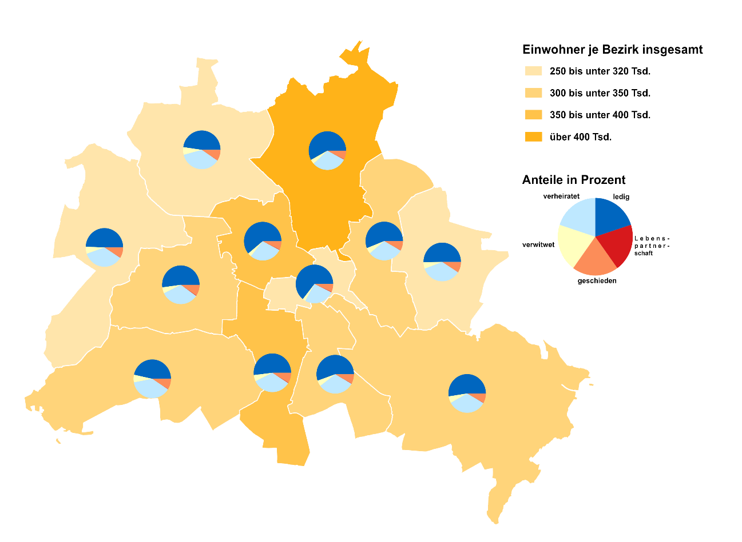
 | 
Statistischer
Bericht

 | A I 5 – hj 1 / 26

 | Einwohnerregisterstatistik Berlin 30. Juni 2026

 | Bestand - Grunddaten

 | Melderechtlich registrierte Einwohnerinnen und Einwohner am Ort der Hauptwohnung am 30.06.2026 nach Bezirken und Familienstand

Inhaltsverzeichnis
Statistischer
Bericht
A I 5 – hj 1/ 26
Inhaltsverzeichnis
 |  | Seite |  |  | Seite
 | Metadaten zu dieser Statistik
 | (externer Link)

 | Grafiken
1 | Ausländische Einwohnerinnen und Einwohner |  | 8 | Einwohnerinnen und Einwohner mit bzw. ohne
 | in Berlin am 30.06.2026 nach Teilkontinenten |  |  | Migrationshintergrund in Berlin am 30.06.2026
 | in Prozent | 22 |  | nach Bezirken und Wohnlagen | 11

2 | Bezirke und Ortsteile von Berlin | 23 | 9 | Einwohnerinnen und Einwohner mit Migra-
 |  |  |  | tionshintergrund in Berlin am 30.06.2026
 |  |  |  | nach Bezirken, ausgewählten Herkunfts-
 |  |  |  | gebieten und Geschlecht | 12

 | Tabellen |  | 10 | Ausländische Einwohnerinnen und Einwohner
 |  |  |  | in Berlin am 30.06.2026 nach Land der Staats-
1 | Deutsche und ausländische Einwohnerinnen |  |  | angehörigkeit, Geschlecht und Altersgruppen | 18
 | und Einwohner in Berlin seit 2000 nach
 | Geschlecht | 4 | 11 | Einwohnerinnen und Einwohner in Berlin
 |  |  |  | am 30.06.2026 nach Ortsteilen und Alters-
2 | Einwohnerinnen und Einwohner in Berlin |  |  | gruppen | 24
 | seit 2000 nach Altersgruppen | 4
 |  |  | 12 | Einwohnerinnen und Einwohner mit Migra-
3 | Deutsche und ausländische Einwohnerinnen |  |  | tionshintergrund in Berlin am 30.06.2026
 | und Einwohner in Berlin seit 2015 nach |  |  | nach Ortsteilen und Altersgruppen | 27
 | Bezirken | 5
 |  |  | 13 | Ausländische Einwohnerinnen und Einwohner
4 | Durchschnittsalter der Einwohnerinnen und |  |  | in Berlin am 30.06.2026 nach Ortsteilen und
 | Einwohner in Berlin seit 2015 nach Bezirken |  |  | Altersgruppen | 30
 | in Jahren | 5
 |  |  | 14 | Einwohnerinnen und Einwohner in Berlin
5 | Deutsche und ausländische Einwohnerinnen |  |  | am 30.06.2026 nach Postleitzahlen, Bezirken
 | und Einwohner in Berlin am 30.06.2026 nach |  |  | und Altersgruppen | 33
 | Bezirken, Altersgruppen und Familienstand | 6
 |  |  | 15 | Deutsche und ausländische Einwohnerinnen
6 | Deutsche und ausländische Einwohnerinnen |  |  | und Einwohner in Berlin am 30.06.2026 nach
 | und Einwohner in Berlin am 30.06.2026 nach |  |  | Bezirken und Religionsgemeinschafts-
 | Bezirken, Altersgruppen und Geschlecht | 7 |  | zugehörigkeit | 37

7 | Einwohnerinnen und Einwohner mit bzw. ohne
 | Migrationshintergrund in Berlin am 30.06.2026
 | nach Bezirken und Geschlecht | 10

T10 G1
10 Ausländische Einwohnerinnen und Einwohner in Berlin am 30. Juni 2026 nach Land der Staatsangehörigkeit, Geschlecht und Altersgruppen

Land der Staatsangehörigkeit |  | Insgesamt |  |  |  |  | Darunter weiblich
 |  | ins- gesamt | davon im Alter von ... bis unter … Jahren |  |  |  | zu- sammen | davon im Alter von ... bis unter … Jahren
 |  |  | unter 15 | 15 - 45 | 45 - 65 | 65 und mehr |  | unter 15 | 15 - 45 | 45 - 65 | 65 und mehr

 |  | Europa
Europäische Union (EU)
 | Belgien | 2289 | 111 | 1571 | 453 | 154 | 999 | 41 | 725 | 166 | 67
 | Bulgarien | 31340 | 4943 | 16483 | 8378 | 1536 | 16214 | 2433 | 8576 | 4280 | 925
 | Dänemark | 2485 | 143 | 1361 | 621 | 360 | 1279 | 78 | 745 | 266 | 190
 | Estland | 951 | 53 | 695 | 166 | 37 | 568 | 23 | 426 | 94 | 25
 | Finnland | 1970 | 69 | 1179 | 407 | 315 | 1280 | 44 | 754 | 215 | 267
 | Frankreich | 18971 | 774 | 12777 | 3948 | 1472 | 9542 | 402 | 6661 | 1725 | 754
 | Griechenland | 14021 | 829 | 7296 | 3800 | 2096 | 6646 | 401 | 3574 | 1678 | 993
 | Irland | 4678 | 102 | 3498 | 845 | 233 | 1853 | 45 | 1441 | 261 | 106
 | Italien | 33925 | 1572 | 22173 | 7699 | 2481 | 15025 | 764 | 10477 | 2963 | 821
 | Kroatien | 12910 | 683 | 5104 | 4205 | 2918 | 6514 | 343 | 2497 | 1920 | 1754
 | Lettland | 3575 | 237 | 2019 | 1081 | 238 | 1918 | 126 | 1014 | 601 | 177
 | Litauen | 3124 | 208 | 1774 | 869 | 273 | 1895 | 114 | 1054 | 519 | 208
 | Luxemburg | 1047 | 22 | 875 | 102 | 48 | 571 | 18 | 484 | 43 | 26
 | Malta | 159 | 10 | 124 | 18 | 7 | 75 | – | 62 | 6 | 7
 | Niederlande | 6988 | 327 | 4152 | 1692 | 817 | 3088 | 150 | 1990 | 587 | 361
 | Österreich | 11870 | 434 | 6412 | 3185 | 1839 | 6176 | 214 | 3615 | 1458 | 889
 | Polen | 50425 | 3133 | 23398 | 17837 | 6057 | 27065 | 1531 | 12427 | 9487 | 3620
 | Portugal | 7095 | 439 | 4624 | 1651 | 381 | 2994 | 209 | 1983 | 621 | 181
 | Rumänien | 30943 | 6197 | 18260 | 5919 | 567 | 14188 | 3042 | 8301 | 2554 | 291
 | Schweden | 4265 | 251 | 2712 | 978 | 324 | 2148 | 117 | 1465 | 391 | 175
 | Slowakei | 1562 | 114 | 1039 | 344 | 65 | 885 | 56 | 552 | 224 | 53
 | Slowenien | 1536 | 63 | 878 | 329 | 266 | 766 | 21 | 454 | 159 | 132
 | Spanien | 15897 | 739 | 10743 | 3810 | 605 | 7821 | 359 | 5431 | 1724 | 307
 | Tschechien | 2848 | 169 | 1774 | 712 | 193 | 1636 | 79 | 1025 | 406 | 126
 | Tschechoslowakei – ehemaliger Staat | 18 | – | – | 4 | 14 | 11 | – | – | 4 | 7
 | Ungarn | 6451 | 456 | 4006 | 1610 | 379 | 3417 | 215 | 2249 | 780 | 173
 | Zypern | 525 | 16 | 408 | 74 | 27 | 237 | 9 | 200 | 21 | 7
 | Zusammen | 271868 | 22094 | 155335 | 70737 | 23702 | 134811 | 10834 | 78182 | 33153 | 12642
Nicht-EU-Länder
 | Albanien | 7015 | 1137 | 5196 | 629 | 53 | 2805 | 548 | 2001 | 237 | 19
 | Belarus | 2369 | 125 | 1511 | 605 | 128 | 1462 | 58 | 861 | 446 | 97
 | Bosnien und Herzegowina | 12344 | 1722 | 5514 | 3259 | 1849 | 6145 | 854 | 2705 | 1573 | 1013
 | Island | 613 | 19 | 437 | 122 | 35 | 279 | – | 225 | 45 | 9
 | Kosovo | 6547 | 644 | 3449 | 1958 | 496 | 2954 | 297 | 1614 | 818 | 225
 | Liechtenstein | 42 | – | 26 | 13 | 3 | 27 | – | 14 | 13 | –
 | Moldau | 5542 | 1725 | 2823 | 830 | 164 | 2972 | 857 | 1533 | 480 | 102
 | Montenegro | 719 | 50 | 402 | 195 | 72 | 326 | 31 | 195 | 69 | 31
 | Nordmazedonien | 8693 | 1001 | 4443 | 2619 | 630 | 3763 | 478 | 1868 | 1109 | 308
 | Norwegen | 1934 | 48 | 1316 | 394 | 176 | 1025 | 31 | 718 | 174 | 102
 | Russische Föderation | 33908 | 4049 | 19662 | 7186 | 3011 | 18919 | 1998 | 10832 | 4228 | 1861
 | Schweiz | 5549 | 131 | 3469 | 1291 | 658 | 2866 | 57 | 1874 | 617 | 318
 | Serbien | 19651 | 2601 | 9649 | 5304 | 2097 | 9743 | 1270 | 4810 | 2474 | 1189
 | Serbien (einschließlich Kosovo) – ehemaliger Staat | 286 | 56 | 96 | 101 | 33 | 141 | 30 | 38 | 52 | 21
 | Serbien und Montenegro – ehemaliger Staat | 758 | 19 | 186 | 271 | 282 | 372 | 10 | 93 | 121 | 148
 | Sowjetunion – ehemaliger Staat | 177 | – | 29 | 86 | 62 | 89 | – | 22 | 28 | 39
 | Türkei | 107051 | 4840 | 43866 | 39146 | 19199 | 49937 | 2250 | 19526 | 17633 | 10528
 | Ukraine | 75868 | 10811 | 41142 | 16342 | 7573 | 44393 | 5364 | 22859 | 10874 | 5296
 | Vereinigtes Königreich | 14232 | 465 | 9459 | 3235 | 1073 | 5503 | 232 | 3983 | 935 | 353
 | Sonstiges Europa1 | 16 | – | 13 | – | 3 | 10 | – | 7 | – | 3
 | Zusammen | 303314 | 29443 | 152688 | 83586 | 37597 | 153731 | 14365 | 75778 | 41926 | 21662
 | Europa zusammen | 575182 | 51537 | 308023 | 154323 | 61299 | 288542 | 25199 | 153960 | 75079 | 34304

 |  | Afrika
 | Ägypten | 7372 | 848 | 5534 | 809 | 181 | 2716 | 415 | 1966 | 292 | 43
 | Algerien | 1561 | 93 | 1046 | 353 | 69 | 603 | 52 | 428 | 99 | 24
 | Angola | 631 | 53 | 334 | 208 | 36 | 305 | 28 | 164 | 99 | 14
 | Äquatorialguinea | 62 | 7 | 29 | 16 | 10 | 34 | 3 | 14 | 10 | 7
 | Äthiopien | 707 | 85 | 417 | 177 | 28 | 342 | 48 | 195 | 77 | 22
 | Benin | 1003 | 243 | 687 | 67 | 6 | 342 | 112 | 212 | 15 | 3
 | Botsuana | 28 | 3 | 25 | – | – | 19 | – | 19 | – | –
 | Burkina Faso | 414 | 57 | 284 | 64 | 9 | 153 | 22 | 94 | 28 | 9
 | Burundi | 94 | – | 78 | 16 | – | 42 | – | 36 | 6 | –
 | Cabo Verde | 31 | 6 | 19 | 3 | 3 | 15 | 6 | 6 | – | 3
 | Côte d’Ivoire | 289 | 18 | 172 | 84 | 15 | 111 | 12 | 74 | 22 | 3
 | Dschibuti | 27 | 4 | 11 | 9 | 3 | 16 | – | 7 | 6 | 3
 | Eritrea | 1870 | 574 | 1201 | 83 | 12 | 744 | 295 | 409 | 31 | 9
 | Gabun | 45 | 13 | 26 | 3 | 3 | 29 | 10 | 16 | 3 | –
 | Gambia | 883 | 74 | 657 | 143 | 9 | 182 | 39 | 122 | 21 | –
 | Ghana | 5113 | 714 | 3055 | 1075 | 269 | 2082 | 326 | 1169 | 487 | 100
 | Guinea | 1801 | 383 | 1274 | 101 | 43 | 688 | 182 | 442 | 46 | 18
 | Guinea-Bissau | 139 | 22 | 84 | 33 | – | 59 | 13 | 34 | 12 | –
 | Kamerun | 4876 | 959 | 3155 | 724 | 38 | 2376 | 470 | 1603 | 274 | 29
 | Kenia | 2381 | 297 | 1623 | 416 | 45 | 1438 | 166 | 976 | 264 | 32
 | Kongo | 225 | 38 | 142 | 36 | 9 | 102 | 9 | 66 | 24 | 3
 | Kongo, Demokratische Republik | 378 | 50 | 211 | 92 | 25 | 182 | 22 | 110 | 41 | 9
 | Liberia | 77 | 10 | 29 | 34 | 4 | 26 | 6 | 7 | 13 | –
 | Libyen | 2610 | 387 | 1419 | 647 | 157 | 878 | 186 | 416 | 208 | 68
 | Madagaskar | 203 | 9 | 164 | 21 | 9 | 140 | 9 | 122 | 9 | –
 | Malawi | 45 | 3 | 27 | 15 | – | 18 | – | 18 | – | –
 | Mali | 242 | 32 | 192 | 15 | 3 | 66 | 14 | 52 | – | –
 | Marokko | 2742 | 135 | 2034 | 510 | 63 | 1380 | 86 | 993 | 263 | 38
 | Mauretanien | 58 | 9 | 42 | 7 | – | 16 | 6 | 6 | 4 | –
 | Mauritius | 154 | 9 | 127 | 15 | 3 | 70 | 3 | 55 | 9 | 3
 | Mosambik | 439 | 24 | 171 | 217 | 27 | 188 | 15 | 92 | 81 | –
 | Namibia | 103 | 9 | 85 | 9 | – | 62 | 3 | 53 | 6 | –
 | Niger | 109 | 16 | 87 | 3 | 3 | 31 | 7 | 24 | – | –
 | Nigeria | 6327 | 1165 | 3973 | 1128 | 61 | 2454 | 576 | 1551 | 314 | 13
 | Ruanda | 238 | 6 | 225 | 4 | 3 | 129 | 3 | 123 | – | 3
 | Sambia | 110 | 6 | 88 | 13 | 3 | 63 | 3 | 53 | 7 | –
 | Senegal | 566 | 44 | 346 | 151 | 25 | 177 | 22 | 106 | 42 | 7
 | Seychellen | 15 | – | 9 | – | 6 | 9 | – | 3 | – | 6
 | Sierra Leone | 310 | 30 | 215 | 50 | 15 | 103 | 9 | 78 | 7 | 9
 | Simbabwe | 393 | 36 | 320 | 27 | 10 | 212 | 15 | 182 | 15 | –
 | Somalia | 1293 | 358 | 842 | 80 | 13 | 571 | 155 | 374 | 35 | 7
 | Südafrika | 1242 | 75 | 883 | 238 | 46 | 604 | 41 | 426 | 110 | 27
 | Sudan | 698 | 93 | 431 | 141 | 33 | 288 | 41 | 181 | 63 | 3
 | Sudan (einschließlich Südsudan) – ehemaliger Staat | 43 | 3 | 13 | 24 | 3 | 15 | 3 | – | 9 | 3
 | Südsudan | 62 | 14 | 36 | 9 | 3 | 24 | – | 15 | 6 | 3
 | Tansania | 329 | 28 | 229 | 37 | 35 | 167 | 11 | 131 | 16 | 9
 | Togo | 377 | 40 | 225 | 109 | 3 | 174 | 28 | 99 | 47 | –
 | Tschad | 133 | 10 | 89 | 31 | 3 | 25 | 3 | 16 | 6 | –
 | Tunesien | 4724 | 261 | 3773 | 593 | 97 | 2034 | 140 | 1650 | 192 | 52
 | Uganda | 456 | 31 | 369 | 48 | 8 | 255 | 9 | 212 | 30 | 4
 | Zentralafrikanische Republik | 10 | – | 10 | – | – | 3 | – | 3 | – | –
 | Sonstiges Afrika1 | 22 | – | 10 | 6 | 6 | 9 | – | – | 3 | 6
 | Afrika zusammen | 54060 | 7384 | 36527 | 8694 | 1455 | 22771 | 3624 | 15203 | 3352 | 592

 |  | Amerika
 | Antigua und Barbuda | 12 | – | 3 | 6 | 3 | 3 | – | – | 3 | –
 | Argentinien | 3015 | 62 | 2636 | 245 | 72 | 1440 | 30 | 1277 | 104 | 29
 | Barbados | 28 | 4 | 5 | 15 | 4 | 9 | – | – | 9 | –
 | Bolivien | 343 | 3 | 252 | 55 | 33 | 178 | – | 130 | 24 | 24
 | Brasilien | 8585 | 530 | 6558 | 1286 | 211 | 4515 | 253 | 3306 | 785 | 171
 | Chile | 3144 | 55 | 2605 | 380 | 104 | 1495 | 34 | 1246 | 163 | 52
 | Costa Rica | 334 | 13 | 273 | 42 | 6 | 166 | 7 | 137 | 19 | 3
 | Dominica | 42 | – | 33 | 6 | 3 | 15 | – | 12 | 3 | –
 | Dominikanische Republik | 501 | 34 | 291 | 151 | 25 | 278 | 28 | 144 | 87 | 19
 | Ecuador | 721 | 13 | 606 | 87 | 15 | 372 | 3 | 304 | 53 | 12
 | El Salvador | 188 | 6 | 167 | 9 | 6 | 98 | – | 95 | – | 3
 | Guatemala | 230 | 10 | 170 | 46 | 4 | 111 | 10 | 80 | 21 | –
 | Haiti | 54 | – | 32 | 16 | 6 | 23 | – | 13 | 7 | 3
 | Honduras | 333 | 6 | 305 | 16 | 6 | 172 | 6 | 154 | 12 | –
 | Jamaika | 148 | 15 | 65 | 54 | 14 | 65 | 6 | 30 | 15 | 14
 | Kanada | 4054 | 120 | 2870 | 855 | 209 | 2058 | 64 | 1546 | 367 | 81
 | Kolumbien | 3483 | 108 | 2876 | 420 | 79 | 1836 | 51 | 1527 | 211 | 47
 | Kuba | 1113 | 51 | 464 | 489 | 109 | 515 | 23 | 232 | 239 | 21
 | Mexiko | 3681 | 87 | 3126 | 392 | 76 | 1933 | 30 | 1649 | 214 | 40
 | Nicaragua | 147 | 3 | 91 | 37 | 16 | 68 | 3 | 41 | 15 | 9
 | Panama | 82 | – | 60 | 22 | – | 43 | – | 34 | 9 | –
 | Paraguay | 128 | 6 | 98 | 21 | 3 | 71 | 3 | 53 | 15 | –
 | Peru | 1776 | 67 | 1038 | 527 | 144 | 981 | 33 | 595 | 287 | 66
 | St. Kitts und Nevis | 36 | – | 20 | 16 | – | 9 | – | – | 9 | –
 | St. Lucia | 16 | – | 13 | 3 | – | 6 | – | 6 | – | –
 | Trinidad und Tobago | 73 | – | 42 | 27 | 4 | 49 | – | 24 | 21 | 4
 | Uruguay | 309 | 10 | 264 | 28 | 7 | 156 | 10 | 127 | 16 | 3
 | Venezuela | 1199 | 81 | 848 | 192 | 78 | 580 | 35 | 380 | 113 | 52
 | Vereinigte Staaten | 20944 | 907 | 12998 | 4949 | 2090 | 10076 | 442 | 6772 | 2036 | 826
 | Sonstiges Amerika1 | 28 | – | 19 | 6 | 3 | 6 | – | 6 | – | –
 | Amerika zusammen | 54747 | 2191 | 38828 | 10398 | 3330 | 27327 | 1071 | 19920 | 4857 | 1479

 |  | Asien
 | Afghanistan | 24786 | 5857 | 16329 | 2025 | 575 | 9201 | 2766 | 5218 | 935 | 282
 | Armenien | 2149 | 439 | 1167 | 406 | 137 | 1167 | 219 | 639 | 232 | 77
 | Aserbaidschan | 3278 | 465 | 1998 | 654 | 161 | 1520 | 238 | 908 | 286 | 88
 | Bahrain | 63 | 6 | 57 | – | – | 28 | 3 | 25 | – | –
 | Bangladesch | 3581 | 351 | 2744 | 458 | 28 | 1297 | 175 | 956 | 159 | 7
 | Bhutan | 23 | – | 23 | – | – | 16 | – | 16 | – | –
 | Brunei Darussalam | 16 | – | 16 | – | – | 6 | – | 6 | – | –
 | China | 14850 | 507 | 11772 | 2130 | 441 | 8401 | 263 | 6726 | 1165 | 247
 | Georgien | 4345 | 687 | 2862 | 673 | 123 | 2359 | 336 | 1596 | 351 | 76
 | Hongkong – eigener Pass | 429 | 18 | 345 | 47 | 19 | 267 | 3 | 225 | 29 | 10
 | Indien | 49504 | 3342 | 44614 | 1399 | 149 | 17781 | 1677 | 15612 | 446 | 46
 | Indonesien | 3136 | 147 | 2501 | 381 | 107 | 1627 | 62 | 1258 | 245 | 62
 | Irak | 8460 | 1744 | 4972 | 1489 | 255 | 3316 | 798 | 1787 | 624 | 107
 | Iran | 13333 | 1076 | 9425 | 1978 | 854 | 6293 | 551 | 4516 | 880 | 346
 | Israel | 4944 | 476 | 2879 | 1141 | 448 | 2070 | 225 | 1208 | 416 | 221
 | Japan | 4297 | 209 | 2544 | 1208 | 336 | 2681 | 95 | 1524 | 835 | 227
 | Jemen | 1399 | 210 | 998 | 144 | 47 | 537 | 100 | 352 | 67 | 18
 | Jordanien | 1756 | 103 | 1187 | 362 | 104 | 764 | 56 | 518 | 165 | 25
 | Kambodscha | 273 | 51 | 196 | 26 | – | 145 | 14 | 122 | 9 | –
 | Kasachstan | 2257 | 140 | 1225 | 684 | 208 | 1341 | 66 | 764 | 406 | 105
 | Katar | 20 | – | 17 | 3 | – | 4 | – | 4 | – | –
 | Kirgisistan | 658 | 51 | 447 | 116 | 44 | 415 | 29 | 291 | 64 | 31
 | Korea, Demokratische Volksrepublik | 97 | – | 18 | 50 | 29 | 43 | – | 9 | 25 | 9
 | Korea, Republik | 5901 | 334 | 4257 | 979 | 331 | 3669 | 154 | 2740 | 598 | 177
 | Kuwait | 64 | 3 | 31 | 19 | 11 | 30 | 3 | 10 | 6 | 11
 | Laos | 84 | – | 34 | 34 | 16 | 59 | – | 27 | 22 | 10
 | Libanon | 9913 | 1071 | 5391 | 2948 | 503 | 3927 | 508 | 1969 | 1211 | 239
 | Macau – eigener Pass | 18 | – | 15 | 3 | – | 9 | – | 6 | 3 | –
 | Malaysia | 740 | 33 | 570 | 109 | 28 | 377 | 21 | 268 | 72 | 16
 | Malediven | 24 | 3 | 18 | – | 3 | 9 | 3 | 6 | – | –
 | Mongolei | 1359 | 106 | 726 | 469 | 58 | 919 | 51 | 465 | 365 | 38
 | Myanmar | 312 | 6 | 279 | 18 | 9 | 160 | – | 142 | 18 | –
 | Nepal | 1473 | 34 | 1368 | 68 | 3 | 623 | – | 614 | 6 | 3
 | Oman | 27 | 4 | 20 | 3 | – | 9 | – | 6 | 3 | –
 | Pakistan | 9730 | 1362 | 7443 | 794 | 131 | 3498 | 688 | 2457 | 302 | 51
 | Palästinensische Gebiete – keinem Staat zugeordnet2 | 1262 | 185 | 863 | 178 | 36 | 455 | 82 | 286 | 69 | 18
 | Philippinen | 2927 | 244 | 2078 | 471 | 134 | 2019 | 122 | 1436 | 366 | 95
 | Saudi-Arabien | 531 | 59 | 368 | 68 | 36 | 236 | 40 | 180 | 12 | 4
 | Singapur | 515 | 24 | 394 | 69 | 28 | 307 | 12 | 237 | 33 | 25
 | Sri Lanka | 1396 | 94 | 697 | 408 | 197 | 705 | 55 | 324 | 231 | 95
 | Syrien | 40662 | 9131 | 24045 | 5878 | 1608 | 16856 | 4367 | 8811 | 2885 | 793
 | Tadschikistan | 480 | 46 | 371 | 39 | 24 | 230 | 15 | 176 | 24 | 15
 | Taiwan – eigener Pass | 1510 | 42 | 1214 | 200 | 54 | 986 | 20 | 794 | 149 | 23
 | Thailand | 4711 | 77 | 1460 | 2205 | 969 | 3912 | 34 | 1014 | 1950 | 914
 | Turkmenistan | 1731 | 214 | 1362 | 126 | 29 | 676 | 106 | 498 | 50 | 22
 | Usbekistan | 1129 | 106 | 826 | 168 | 29 | 458 | 59 | 300 | 84 | 15
 | Vereinigte Arabische Emirate | 63 | 6 | 47 | 6 | 4 | 28 | – | 28 | – | –
 | Vietnam | 31803 | 4604 | 18834 | 6322 | 2043 | 17688 | 2242 | 10744 | 3681 | 1021
 | Sonstiges Asien1 | – | – | – | – | – | – | – | – | – | –
 | Asien zusammen | 262019 | 33667 | 181047 | 36956 | 10349 | 119124 | 16258 | 77818 | 19479 | 5569

 |  | Australien/Ozeanien/Antarktis
 | Australien | 3664 | 56 | 2850 | 610 | 148 | 1651 | 31 | 1285 | 262 | 73
 | Neuseeland | 970 | 19 | 789 | 135 | 27 | 411 | 6 | 339 | 51 | 15
 | Sonstiges Australien/zeanien/Antarktis1 | 22 | – | 9 | 10 | 3 | 7 | – | – | 7 | –
 | Australien/Ozeanien/Antarktis zusammen | 4656 | 75 | 3648 | 755 | 178 | 2069 | 37 | 1624 | 320 | 88

 |  | Sonstige Ausprägungen
 | Britische Überseegebiete – eigene Pässe | 32 | – | 29 | – | 3 | 20 | – | 17 | – | 3
 | ohne Angabe (Staatsangehörigkeit) | 44 | 3 | 20 | 21 | – | 15 | – | 6 | 9 | –
 | staatenlos | 1251 | 169 | 561 | 342 | 179 | 521 | 56 | 249 | 137 | 79
 | ungeklärt | 20950 | 7279 | 8697 | 4140 | 834 | 8656 | 3653 | 2947 | 1648 | 408
 | Sonstige Aurprägungen zusammen | 22277 | 7451 | 9307 | 4503 | 1016 | 9212 | 3709 | 3219 | 1794 | 490

 | Insgesamt | 972941 | 102305 | 577380 | 215629 | 77627 | 469045 | 49898 | 271744 | 104881 | 42522
_____
1 Länder mit weniger als zehn Personen.
2 Palästinenser werden entweder mit eigenem Gebietsschlüssel oder als Personen mit ungeklärter Staatsangehörigkeit bzw. unter "Sonstiges Asien" geführt.

 |  |  |  |  |  |  |  |  |  |  |  | Europäische Union
1 Ausländische Einwohnerinnen und Einwohner in Berlin am 31. Dezember 2025 nach Teilkontinenten in Prozent |  |  |  |  |  |  |  |  |  |  |  | Europa ohne Europäische Union
 | Insgesamt: 972941 Personen |  |  |  |  |  |  |  |  |  |  | Staatenlos, ungeklärt, ohne Angabe
 |  |  |  |  |  |  |  |  |  |  |  | Afrika
Europäische Union | 271868
Europa ohne Europäische Union | 303314
Staatenlos, ungeklärt, ohne Angabe | 22277
Afrika | 54060
Amerika | 54747
Asien | 262019
Australien/Ozeanien/Antarktis | 4656
 |  |  |  |  |  |  |  |  |  |  |  | Amerika
 |  |  |  |  |  |  |  |  |  |  |  | Asien
 |  |  |  |  |  |  |  |  |  |  |  | Australien/Ozeanien/Antarktis
 |  |  |  |  |  |  |  |  |  |  |  | Ausländer

G2
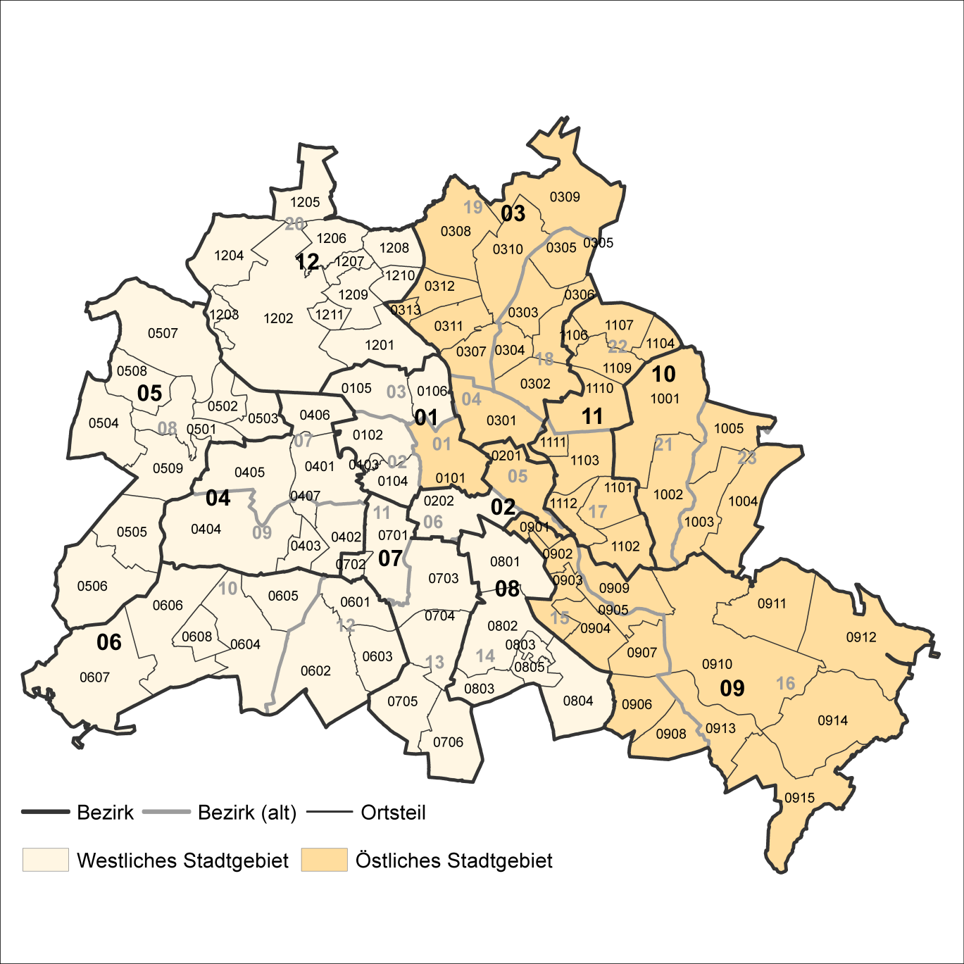
2 Bezirke und Ortsteile von Berlin
Karte zu den Tabellen: 11, 12 und 13

Bezirke:
01 Mitte
02 Friedrichshain-
Kreuzberg
03 Pankow
04 Charlottenburg-
Wilmersdorf
05 Spandau
06 Steglitz-
Zehlendorf
07 Tempelhof-
Schöneberg
08 Neukölln
09 Treptow-
Köpenick
10 Marzahn-
Hellersdorf
11 Lichtenberg
12 Reinickendorf

____

Laut Beschluß des Bezirksamtes Steglitz-Zehlendorf von Berlin vom 17. November 2020 wurde jeweils ein Teil der
Ortsteile Zehlendorf und Nikolassee zum neuen Ortsteil Schlachtensee erklärt.

